信用交易
融资融券市场交易数据统计(2024-05-21)

标的证券 | 融资融券余额（亿元） | 融资余额（亿元） | 融券余额（亿元） | 融资买入额（亿元） | 融资融券规模变化（亿元） | 融资余额增幅(‰) | 融券余额增幅(%)
统计数据 | 15,382.03 | 14,976.84 | 393.71 | 683.33 | 12.89 | 0.95 | -0.35
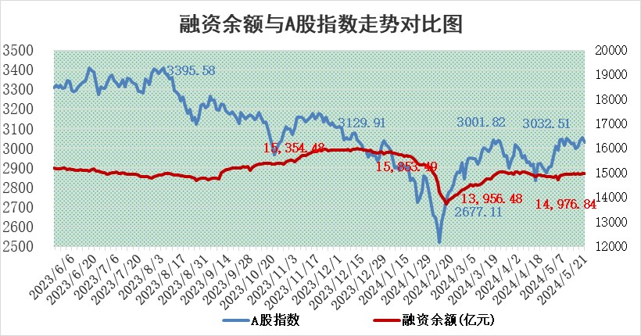

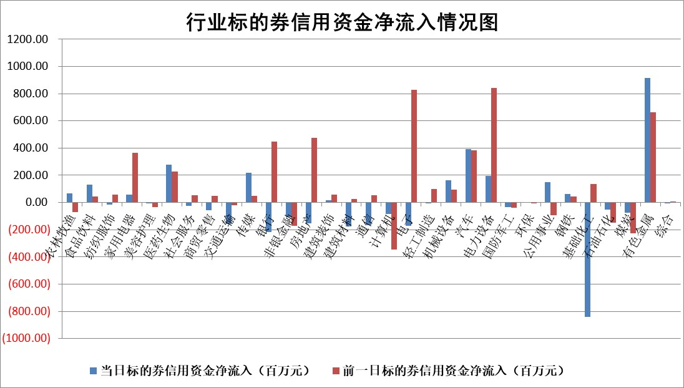

 |  |  |  |  |  |  |  | 2

 |  |  |  |  |  |  |  | 5
标的基金代码 | 标的基金简称 | 融资余额/市值(%) | 融资余额增幅(%) | 融资买入额/成交金额(%) | （融资余额净增额-融券余额净增额）/市值(‱) | 融券余额降幅(%) | ABS[（融资余额净增额-融券余额净增额）/市值净增额-1](%)
159902 | 华夏中小板ETF | 1.16 | 0.52 | 0.11 | 0.61 | 0.62 | 100.97
159915 | 易方达创业板ETF | 1.69 | -3.59 | 12296.33 | -6.14 | 4.30 | 91.41
159919 | 嘉实沪深300ETF | 0.67 | 4.09 | 5.39 | 2.62 | -0.24 | 108.35
159920 | 华夏恒生ETF | 42.15 | -0.19 | 9.57 | -8.15 | 2.21 | 96.39
159922 | 嘉实中证500ETF | 0.40 | 22.87 | 33.67 | -5.49 | -12.87 | 92.38
159925 | 南方沪深300ETF | 0.05 | -14.61 | 0.02 | -0.88 | 0.33 | 97.30
159928 | 消费ETF | 0.91 | -0.21 | 0.37 | -0.19 | 0.22 | 99.14
159934 | 易方达黄金ETF | 96.35 | -0.13 | 10.49 | -12.44 | 0.00 | 89.78
159939 | 全指信息技术ETF | 0.80 | 1.12 | 31.02 | 0.88 | 0.00 | 101.41
159940 | 全指金融地产ETF | 0.14 | 0.46 | 0.04 | 0.07 | 0.00 | 99.37
159995 | 半导体芯片ETF | 2.70 | 0.54 | 20.61 | 1.55 | 0.54 | 102.56
159997 | 天弘中证电子ETF | 2.12 | -0.17 | 2.56 | -0.36 | 0.82 | 99.57
159998 | 天弘中证计算机主题ETF | 0.65 | 2.58 | 0.09 | 0.97 | -0.38 | 101.38
510050 | 华夏上证50ETF | 3.80 | 0.48 | 198.47 | 2.12 | 6.77 | 128.35
510180 | 华安上证180ETF | 0.42 | -2.03 | 1.28 | -0.82 | 7.80 | 98.19
510880 | 华泰柏瑞红利ETF | 0.29 | -1.75 | 2.51 | -0.64 | -13.33 | 110.08
510900 | 易方达恒生H股ETF | 51.41 | 0.07 | 5.13 | 3.50 | 0.00 | 101.51
511010 | 5年期国债ETF | 7.59 | -6.47 | 0.78 | -52.50 | 0.00 | 917.96
511380 | 可转债及可交换债券ETF | 3.40 | -1.31 | 6.38 | -4.52 | 0.18 | 106.93
512000 | 全指证券ETF | 8.54 | 1.80 | 35.01 | 15.51 | 9.35 | 128.75
512010 | 沪深300医药卫生ETF | 5.94 | -0.01 | 46.39 | 0.27 | 1.08 | 100.55
512070 | 沪深300非银ETF | 1.96 | -4.68 | 53.51 | -9.72 | -1.31 | 94.88
512400 | 南方中证申万有色金属ETF | 1.72 | -8.52 | 5.35 | -14.94 | 4.12 | 87.98
512580 | 广发中证环保产业ETF | 1.14 | 1.01 | 0.30 | 1.18 | 0.74 | 101.50
512660 | 国泰中证军工ETF | 2.56 | 2.38 | 15.05 | 6.51 | 1.91 | 104.25
512800 | 华宝中证银行ETF | 12.26 | 0.74 | 1.41 | 7.74 | -4.53 | 97.34
512980 | 广发中证传媒ETF | 1.25 | 5.76 | 1101.74 | 7.98 | 8.04 | 119.18
515030 | 华夏中证新能源汽车ETF | 2.50 | 1.20 | 10.67 | 3.22 | 2.03 | 101.86
515050 | 华夏中证5G通信主题ETF | 0.93 | 0.24 | 2.36 | 0.28 | 0.62 | 100.33
515070 | 华夏中证人工智能ETF | 3.25 | 0.03 | 7.74 | 0.59 | 0.74 | 100.57
标的股票比较指标 |  | 融资余额/流通A股市值(%) | 融资余额增幅(%) | 融资买入额/成交金额(%) | （融资余额净增额-融券余额净增额）/流通A股市值(‱) | 融券余额降幅(%) | ABS[（融资余额净增额-融券余额净增额）/流通A股市值净增额-1](%)
前十名标的个股 |  | 仁东控股 | 我爱我家 | 东北证券 | 我爱我家 | 中泰化学 | 瑜欣电子
 |  | 纽泰格 | 常铝股份 | 创力集团 | 维科精密 | 宁波色母 | 中光学
 |  | 中研股份 | 安培龙 | 永信至诚 | 安培龙 | 百川能源 | 朗威股份
 |  | 雅博股份 | 万盛股份 | 皖仪科技 | 卡倍亿 | 德美化工 | 远翔新材
 |  | 骏成科技 | 江天化学 | 金开新能 | 瑜欣电子 | 星华新材 | 高凌信息
 |  | 华安鑫创 | 峰岹科技 | 金能科技 | 辰奕智能 | 江天化学 | 万得凯
 |  | 容百科技 | 金贵银业 | 日联科技 | 三态股份 | 汉王科技 | 青达环保
 |  | 致尚科技 | 中国汽研 | 卡倍亿 | 读客文化 | 旋极信息 | 满坤科技
 |  | 数码视讯 | 新泉股份 | 轻纺城 | 隆扬电子 | 中通客车 | 灿瑞科技
 |  | 阿尔特 | 维科精密 | 灿瑞科技 | 常铝股份 | 诺诚健华 | 宝丽迪
后十名标的个股 |  | 中泰化学 | 中泰化学 | 中泰化学 | 中泰化学 | 雪峰科技 | 雪峰科技
 |  | 特发信息 | 百洋医药 | 华铁应急 | 北方长龙 | 奕东电子 | 鸿铭股份
 |  | 海峡创新 | 北方长龙 | 普利制药 | 江苏舜天 | 中新赛克 | 顺网科技
 |  | 傲农生物 | 江苏舜天 | 威创股份 | 贝隆精密 | 天源环保 | 中英科技
 |  | 超华科技 | 金橙子 | 东旭蓝天 | 金橙子 | 豪森智能 | 盛达资源
 |  | 华微电子 | 坚朗五金 | 东旭光电 | 莱斯信息 | 中国能建 | 超越科技
 |  | 证通电子 | 贝隆精密 | 特发信息 | 谱尼测试 | 共进股份 | 智度股份 | ;
 |  | 爱康科技 | 山东出版 | 海峡创新 | 雪祺电气 | 美诺华 | 重庆百货
 |  | 长江健康 | 顾家家居 | 傲农生物 | 耐科装备 | 中国铝业 | 森赫股份
 |  | 亿利洁能 | 谱尼测试 | 超华科技 | 国光电气 | 炬华科技 | 伊戈尔
说明：1.以上普通交易数据和信用交易数据皆以交易日收盘后数据为基准；2.上述标的证券总数据只计算标的证券市场总数据，不包括从标的证券中调出去标的证券数据，所以与交易所公布的总值略有不同； 3.上述行业采用申万一级行业分类；4.以上标的基金和标的个股中比较的6个指标值中：前5个（从左至右）为正向指标，值越大排名越靠前；第6个为逆向指标，值越小，排名越靠前；5.第6个指标中ABS[]表示求绝对值，其主要用于考量信用资金相对净流入对股价相对净变化的贡献程度；6.数据来源：wind，交易所。

 | 证券代码 | 新增融资余额 | 融资买入额 | 融资买入增幅前10
远大智能 | 002689 | 28175353 | 42268582 | 199%
亚太股份 | 002284 | 21555247 | 34242865 | 82%
赛诺医疗 | 688108 | 72122899 | 101076547 | 78%
湖南发展 | 000722 | 66023557 | 137112987 | 75%
柘中股份 | 002346 | 14584119 | 36845980 | 58%
国城矿业 | 000688 | 24683149 | 48240585 | 54%
兆新股份 | 002256 | 1985058 | 4066269 | 52%
凯美特气 | 002549 | 33806472 | 61340055 | 52%
华昌达 | 300278 | 13474542 | 19303225 | 48%
新华联 | 000620 | 27311937 | 39201759 | 43%

 | 证券代码 | 新增融资余额 | 融资买入额 | 融资买入增幅前10
兔宝宝 | 002043 | 73310337 | 89923983 | 334%
捷昌驱动 | 603583 | 26026415 | 31686727 | 262%
湘财股份 | 600095 | 94196837 | 132280449 | 252%
中谷物流 | 603565 | 49103883 | 60098371 | 234%
中青宝 | 300052 | 24215352 | 31377809 | 98%
顾家家居 | 603816 | 138518545 | 188424210 | 78%
喜临门 | 603008 | 31503289 | 48351944 | 77%
财信发展 | 000838 | 10831830 | 17666790 | 74%
苏州银行 | 002966 | 10578096 | 19143736 | 72%
金诚信 | 603979 | 23858538 | 36098133 | 60%

